Gráfico 1
MINISTERIO DE HACIENDA
DIRECCIÓN GENERAL DE PRESUPUESTO
DIRECCIÓN DE ESTUDIOS ECONÓMICOS Y SEGUIMIENTO FINANCIERO

 | Gráfico 1. Resultados Presupuestarios del Gobierno Central
 | (Diciembre 2023)
 | Valores en millones de RD$
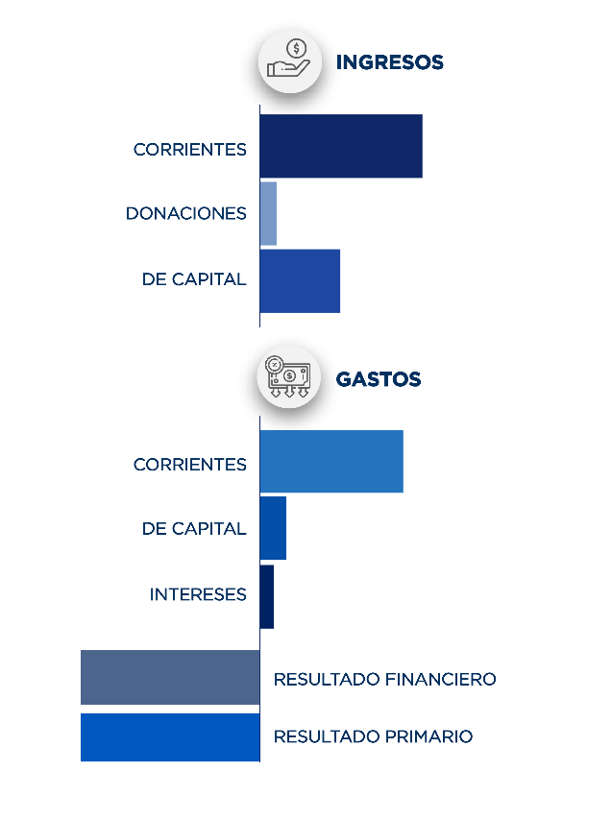
90,606.5
207.0
113,342.2
-77,713.1
12,901.2
43,508.6
1,225.4
-64,811.9

Notas:
1.Se incluyen los Recursos de Captación Directa.
Fuente: Sistema de Información de la Gestión Financiera (SIGEF).

Ilustración 1
 | MINISTERIO DE HACIENDA
 | DIRECCIÓN GENERAL DE PRESUPUESTO
 | DIRECCIÓN DE ESTUDIOS ECONÓMICOS Y SEGUIMIENTO FINANCIERO

Ilustración 1. Figuras Impositivas con Mayor Recaudación
En millones de RD$
Impuesto sobre la Transferencia de Bienes Industrializados y Servicios (ITBIS)
28,986.8
Impuesto sobre la renta proveniente de salarios
7,294.2
Impuesto sobre la renta de las empresas
9,013.1
Impuestos específico sobre los hidrocarburos, Ley 112-00
3,425.1
Impuestos rancelarios 4,280.6

Impuesto sobre la renta proveniente de salarios
5,693.4

 | Nota:
 | 1.Fecha de imputación al 31/12/2023 // Fecha de registro al 15/02/2024.
 | Fuente: Sistema de Información de la Gestión Financiera (SIGEF).

Gráfico 2
MINISTERIO DE HACIENDA
DIRECCIÓN GENERAL DE PRESUPUESTO
DIRECCIÓN DE ESTUDIOS ECONÓMICOS Y SEGUIMIENTO FINANCIERO

 | Gráfico 2. Transferencias corrientes otorgadas a Instituciones
 | (Diciembre 2023)
 | Valores en millones de RD$

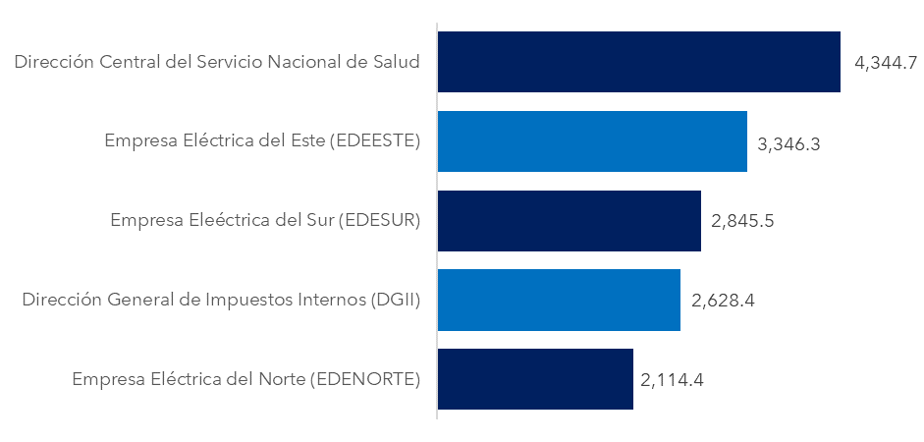

Notas:
1. Fecha de imputación al 30 de noviembre 2023 // Fecha de registro al 07 de diciembre 2023.
Fuente: Sistema de Información de la Gestión Financiera (SIGEF).

Gráfico 3
MINISTERIO DE HACIENDA
DIRECCIÓN GENERAL DE PRESUPUESTO
DIRECCIÓN DE ESTUDIOS ECONÓMICOS Y SEGUIMIENTO FINANCIERO

 | Gráfico 3. Transferencias de capital otorgadas a Instituciones
 | (Diciembre 2023)
 | Valores en millones de RD$

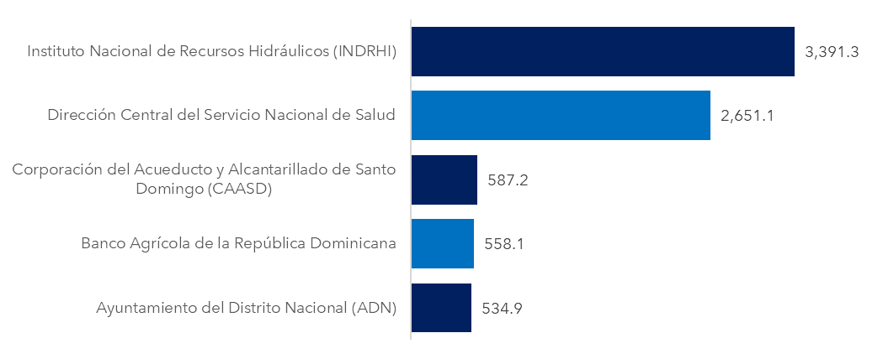

Notas:
1. Fecha de imputación al 30 de noviembre 2023 // Fecha de registro al 07 de diciembre 2023.
Fuente: Sistema de Información de la Gestión Financiera (SIGEF).

Mapa 1
 | MINISTERIO DE HACIENDA
 | DIRECCIÓN GENERAL DE PRESUPUESTO
 | DIRECCIÓN DE ESTUDIOS ECONÓMICOS Y SEGUIMIENTO FINANCIERO

 | Mapa 1. Inversión Pública por Provincia
 | (Diciembre 2023)
 | Valores en millones de RD$
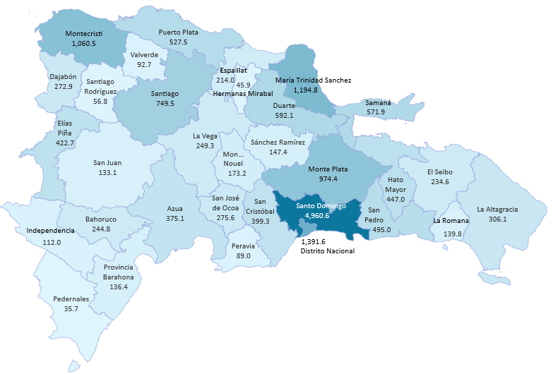

Notas:
1. Fecha de imputación al 30 de noviembre 2023 // Fecha de registro al 07 de diciembre 2023.
Fuente: Sistema de Información de la Gestión Financiera (SIGEF).

Ilustración 2
 | MINISTERIO DE HACIENDA
 | DIRECCIÓN GENERAL DE PRESUPUESTO
 | DIRECCIÓN DE ESTUDIOS ECONÓMICOS Y SEGUIMIENTO FINANCIERO

Ilustración 2. Top 3 de Instituciones con Mayor Ejecución de Gastos
Diciembre 2023
Valores en millones de RD$

Impuesto sobre la renta proveniente de salarios
5,693.4

 | Notas:
 | 1.Fecha de imputación al 31/12/2023 // Fecha de registro al 15/02/2024.
 | Fuente: Sistema de Información de la Gestión Financiera (SIGEF).

Ilustración 3
MINISTERIO DE HACIENDA
DIRECCIÓN GENERAL DE PRESUPUESTO
DIRECCIÓN DE ESTUDIOS ECONÓMICOS Y SEGUIMIENTO FINANCIERO

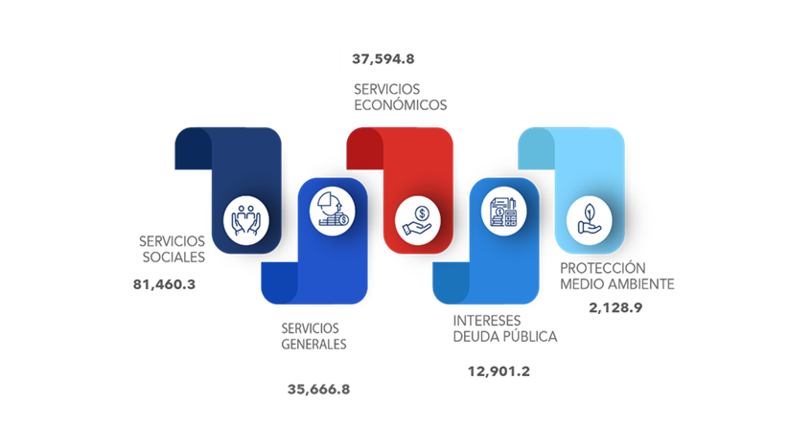
 |  | Ilustración 3. Composición del Gasto del Gobierno Central por Finalidad
 |  | (Diciembre 2023)
 |  | Valores en millones de RD$

 | Notas:
 | 1. Fecha de imputación al 31/12/2023 // Fecha de registro al 15/02/2024.
 | Fuentes: Elaboración propia con datos del SIGEF.

